Modelo Ficha Técnica
PLANILLA DE DATOS GARANTIZADOS |  |  |  | 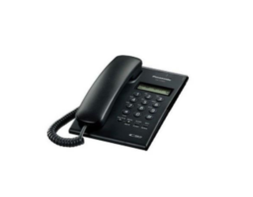 INSERTAR IMAGEN DE REFERENCIA DEL MATERIAL

APARATO TELEFONICO ANALOGO |  |  |  | CODIGO | 2004515
 |  |  |  | FECHA REVISION | 2022-04-25
 |  |  |  | AREA ESPECIALISTA:Redes Telemáticas

DESCRIPCION SAP: Aparato Telefónico
ITEM | DATOS | UNIDAD | PEDIDO |  | COMENTARIO
1 | Empresa proveedora | …. | (*)
2 | Fabricante | …. | (*)
3 | Marca | …. | (**)
4 | Modelo | …. | (*)
5 | País de origen | …. | (*)
6 | Norma de fabricación y ensayos | …. | (*)
7 | Embalaje |  | (*)
8 | Tipo de montaje |  | Escritorio
9 | Tipo de telefono |  | Analogico
10 | Altavoz |  | Si
11 | Color |  | Negro/Blanco
12 | Caracteristicas |  | Micrófono-altavoz para conversaciones manos libres
13 | Pantalla incorporada |  | si
14 | Capacidad lista de direcciones |  | 30 numeros telefonicos
15 | Transferencia de llamada |  | Si
16 | Ajuste de volumen |  | Si
17 | Pantalla |  | LCD
18 | Botones programables |  | 12 botones

(*) A indicar por el oferente
(**) Timbrado en el material en alto o bajo relieve

 |  |  |  | ……………………………………………….
 |  |  |  | Fecha de la oferta
 | ………………………………………….
 | Jean Luis Gonzalez |  |  | ……………………………………………….
 | Enc. Redes Telemáticas |  |  | Nombre y firma del oferente

